2018_03_data
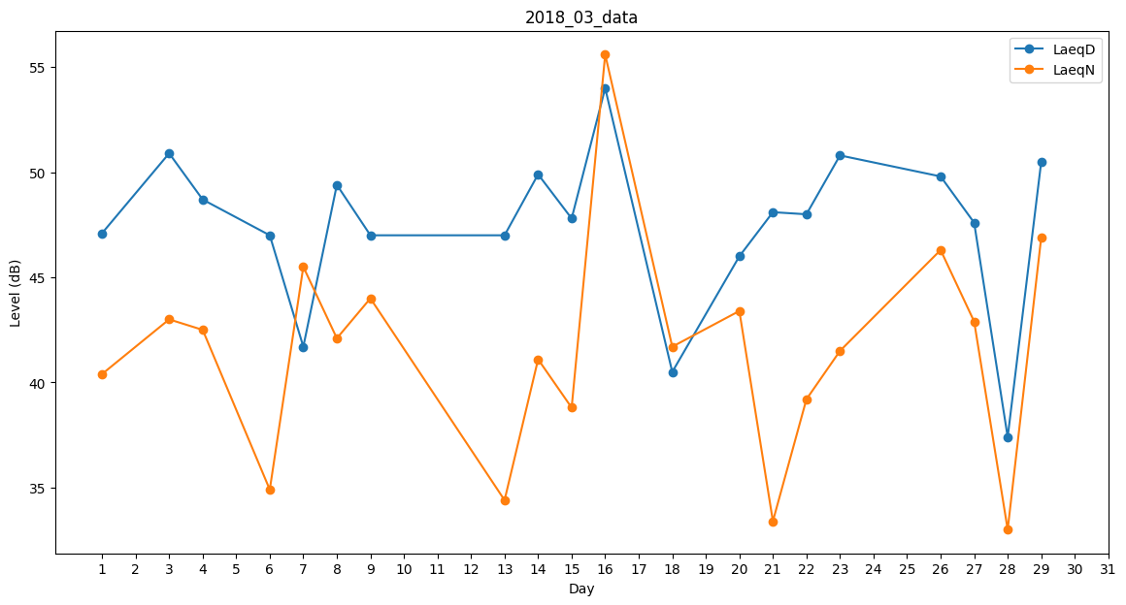
Day | LaeqD | LaeqN
1 | 47.1 | 40.4
2 | 37.2 | 0
3 | 50.9 | 43
4 | 48.7 | 42.5
5 | 32.8 | 0
6 | 47 | 34.9
7 | 41.7 | 45.5
8 | 49.4 | 42.1
9 | 47 | 44
10 | 54 | 0
11 | 0 | 34.8
12 | 35.2 | 0
13 | 47 | 34.4
14 | 49.9 | 41.1
15 | 47.8 | 38.8
16 | 54 | 55.6
17 | 48.6 | 0
18 | 40.5 | 41.7
19 | 29.9 | 0
20 | 46 | 43.4
21 | 48.1 | 33.4
22 | 48 | 39.2
23 | 50.8 | 41.5
24 | 31.4 | 0
25 | 37.6 | 0
26 | 49.8 | 46.3
27 | 47.6 | 42.9
28 | 37.4 | 33
29 | 50.5 | 46.9
30 | 50.6 | 0
31 | 36.1 | 0

